孙玉友
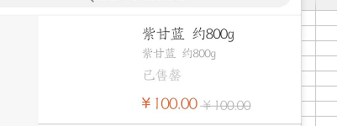
用户申请取消订单，后台审核，拒绝取消，用户app中订单数据不显示。

后台和app涉及查询的都建议使用全模糊，比如后端根据订单号来查询订单信息，目前必须是输入完整的订单号才能查到订单，使用不方便

pp分类页面，各菜类图片展示较模糊，用户第一眼看上去，直观效果就不好，需要做亮化处理，看上去就是高清缩略图的效果。首页菜品图片效果可供参考标准。（首页查询结果，分类中查询结果，购物车中，图片效果展示，同改）

新人注册享99元优惠券

选择物品，查看详情提示售罄，页面价格会显示100元

1、搜索结果显示全部已售罄，但是分类中找不到库存显示已售罄的物品

张守勇
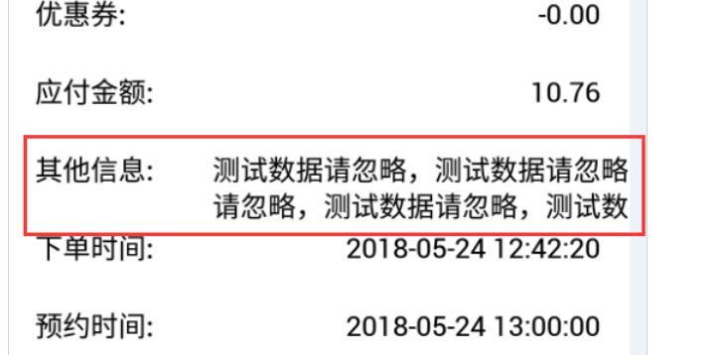
 | 搜索框太窄了，应该和分类搜索一样高

 | 搜索框高度不正常，和通用标题不一样，参考分类

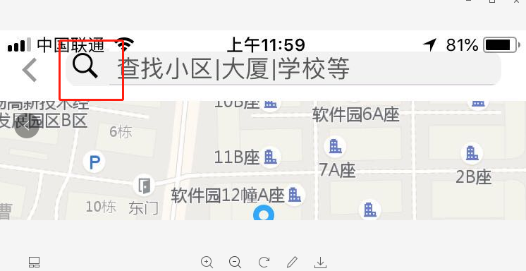

 | 注册登录页面，生鲜协议条款，展示错乱，内容显示不全。找张庆还是找美工排版下，这个可以晚2天解决

张守勇 |  | 搜索结果栏和搜索栏 搜索icon 样式不对，大小和首页的不一样，大小以首页为准，用首页的替换了

 |  | 这个备注长度设置个上线，目前是无限长，设置最长50个汉字，另外如果文字太长，不能左右滑动，没办法跳到首/尾编译
张守勇

 | 用户下单，备注信息时，填写大量的内容，提交订单后，展示不完全，

张琪
 |  | 改为

1 | 派送人员接单后，用户APP无推送通知，提醒用户已接单

2 | 配送端接了任务后，需要加一个返还订单功能，防止接错单，或者接单后特殊原因不能去配送，需要归还系统

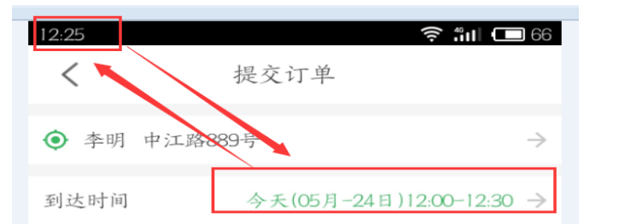
3 | 用户下单时间，app默认的到达时间，要根据当前时间来做预留，当前下单时间是12点30分，app默认的送达时间还是今天（5月-24日）12:00-12:30， 参考叮咚，如当前时间在2点16-45时间内，那么预约时间为3点到3点半， 如当前时间在2点46到3点15内，那么预约时间为3点半到4点， 以此类推

 | 玩家选择首页定位的时候，需要加一个范围判断，如果超过3公里 提示 不在配送范围内，提交订单的时候也需要判断 | 我们现在就一个门店，客户端写死吧，纯客户端判断

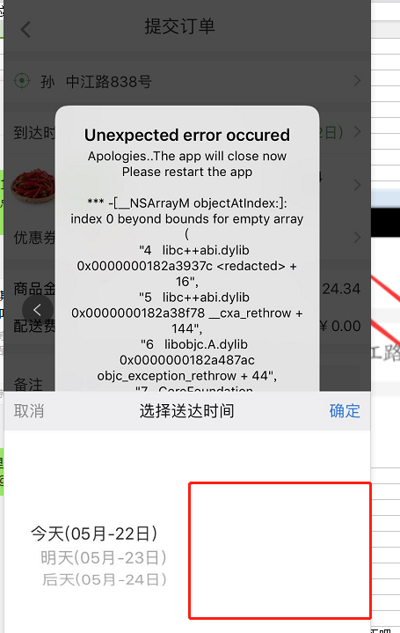
 | 点击新人注册即送99元优惠券的图片时，做个超链接，直接跳转到用户注册页面，更加方便快捷。(如果已经登录了 就无视 如果没有登录 跳转到登录页面 )

 | 如果当天时间不在配送时间内(如晚上22点，时间选择上是空白)，选择时间后客户端会报错，

图片
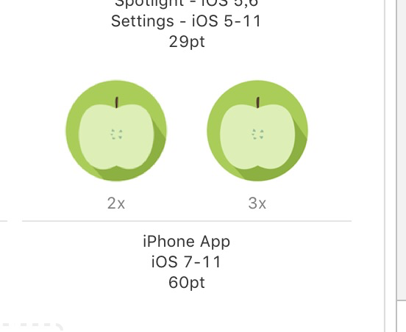
ios桌面图标 |  |  | 图标 120x120 和180x180

 |  | ios\ShengXian\Images.xcassets\AppIcon.appiconset

ios启动图
 | 启动图
 | 1241x2208
 | 1125x2436
 | 750x1334

安卓图片位置

 | android\app\src\main\res

小鑫
 | 优先解决人

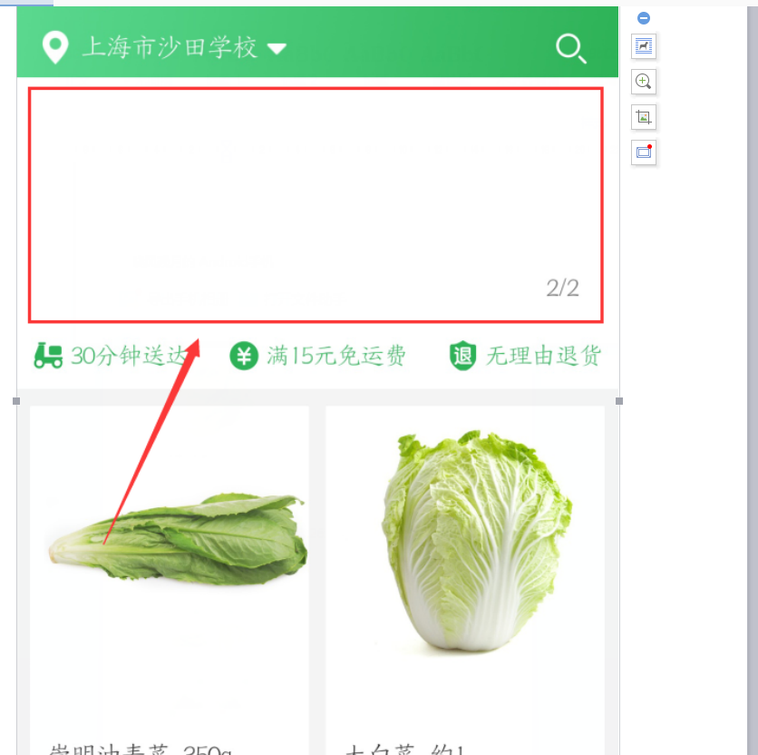
3 | 小鑫 |  | app首页，点击定位，选择之前添加的地址后，首页定位区域显示的还是默认的当前区域地址。应该显示选择的地址

4 | 小鑫 |  | 分类中查询菜品名称后，返回到首页，首页中滚动的图片便不会显示，退出重新登录也不显示图片，只有杀掉进程，然后登录才会展示图片。

4.5

5 | 小鑫
6 | 小鑫

7 | 小鑫 |  | 第三方微信登录，点击第一次微信登录，提示异常，登录失败，然后点击第二次，才可以正常登录。

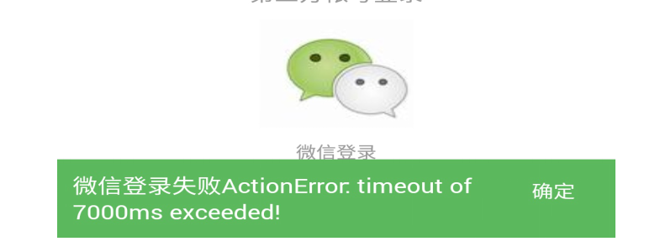

11 | 小鑫 | 搜索无效
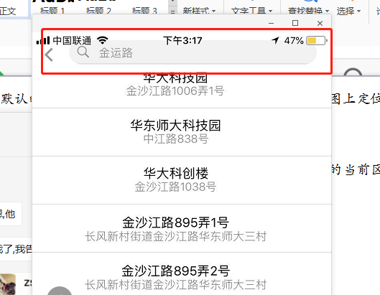

 |  |  |  | App申请地位后，如果本地GPS没有打开，app首页将一直显示正在定位中，app无友好型提示信息“请打开本地定位”，也会存在不开本地定位，可以定位的情况。

后期优化
个人建议配送人员点击接单后，应该还有个出发按钮，点击出发按钮之前，有提示信息:“是否确定所有商品已准备完全”，击确定按钮后，发送短信通知。系统会通过短信的形式，给用户发送一条短信：[近鲜买菜] 您好，你的订单46725762小哥已经完成取货，正出发进行配送，请准备好接收商品。或者点击接单后有个提示信息:“是否确定所有商品已准备完全”，点击确定按钮后，发送短信通知。
派送端，新任务中点击接单后，进行中页面，订单的完成时间和出发时间一致

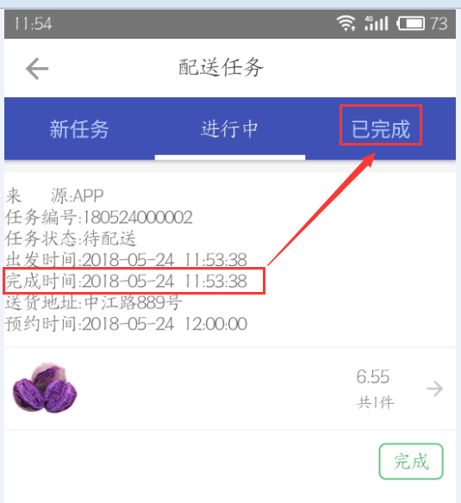
个人认为，进行中可以不展示完成时间字段，可以直接在已完成中显示该字段及其内容。

 | 同一个账号，多设备登录，未将原用户剔除，并给出提示信息。当前2台手机都就可以同时操作同一个账号

 | 后期的app检查更新功能

